요약
도로변 토양 vs 산림 토양 | NGS 분류학 비교
도로변: 시료 1~16 (n=16) / 산림: 시료 17~32 (n=16). 원자료의 상대풍부도를 사용한 탐색적 분석입니다.

핵심 해석: 두 환경은 일부 조성 차이 후보를 보이지만, 현 파일의 Family 수준 상대풍부도만으로는 그룹 차이를 확정하거나 도로 노출의 인과효과를 주장할 수 없습니다.

핵심 지표 | 도로변 16 / 산림 16 | Family 수준 PERMANOVA p=0.113 | Gemmatimonadota 차이 후보

문(Phylum) 수준 그룹 비교
Taxon | 도로변 평균 | 산림 평균 | 산림-도로변 | Unadjusted p | BH-FDR q | 판정
Actinobacteriota | 56.55% | 48.83% | -7.72% | 0.080 | 0.262 | 뚜렷한 차이 근거 부족
Proteobacteria | 28.89% | 35.06% | 6.17% | 0.158 | 0.378 | 뚜렷한 차이 근거 부족
Firmicutes | 1.57% | 6.14% | 4.57% | 1.000 | 1.000 | 뚜렷한 차이 근거 부족
Gemmatimonadota | 6.14% | 2.31% | -3.83% | 0.005 | 0.060 | 탐색적 후보
Myxococcota | 1.08% | 1.95% | 0.88% | 0.024 | 0.145 | 탐색적 후보
Acidobacteriota | 2.87% | 2.29% | -0.58% | 0.611 | 0.906 | 뚜렷한 차이 근거 부족
Verrucomicrobiota | 0.45% | 0.84% | 0.39% | 0.609 | 0.906 | 뚜렷한 차이 근거 부족
Bdellovibrionota | 0.30% | 0.06% | -0.23% | 0.087 | 0.262 | 뚜렷한 차이 근거 부족
Bacteroidota | 0.91% | 1.07% | 0.16% | 0.886 | 0.967 | 뚜렷한 차이 근거 부족
Not_Assigned | 0.47% | 0.59% | 0.12% | 0.679 | 0.906 | 뚜렷한 차이 근거 부족
Nitrospirota | 0.12% | 0.20% | 0.08% | 0.396 | 0.792 | 뚜렷한 차이 근거 부족
Planctomycetota | 0.66% | 0.66% | 0.00% | 0.758 | 0.910 | 뚜렷한 차이 근거 부족

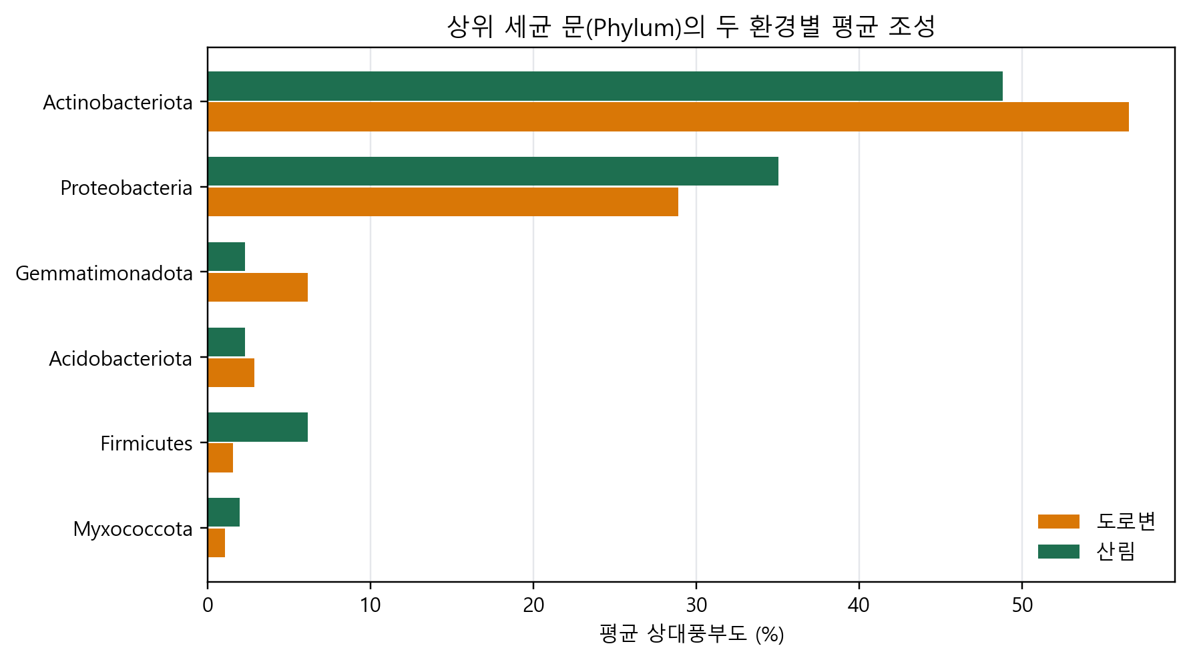

주의: Family 수준에서 산림 30번은 Bacillaceae 79.60%, Mitochondria 20.03%로 매우 특이합니다. 제거 전/후 민감도 분석 및 원시 read/음성대조군 확인이 필요합니다.

다양성
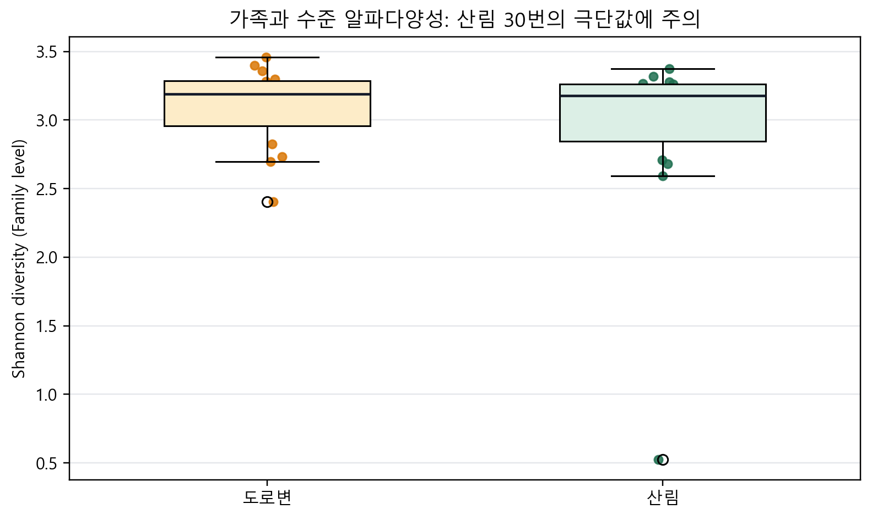
Family 수준 알파다양성
Shannon H와 exp(H)를 상대풍부도 표에서 계산했습니다. 실제 종수나 절대균량이 아닙니다.
Sample ID | Region | Detected family categories | Shannon H | Effective family number | Top family | Top family relative abundance
1 | 도로변 | 41 | 3.297 | 27.04 | Xanthobacteraceae | 9.04%
2 | 도로변 | 43 | 3.357 | 28.70 | Nocardioidaceae | 11.65%
3 | 도로변 | 45 | 3.252 | 25.84 | 67_14 | 12.53%
4 | 도로변 | 45 | 3.280 | 26.59 | 67_14 | 14.78%
5 | 도로변 | 41 | 3.396 | 29.86 | Solirubrobacteraceae | 8.99%
6 | 도로변 | 19 | 2.405 | 11.08 | Gemmatimonadaceae | 25.85%
7 | 도로변 | 27 | 2.734 | 15.39 | Nocardioidaceae | 24.42%
8 | 도로변 | 24 | 2.697 | 14.84 | Gemmatimonadaceae | 20.57%
9 | 도로변 | 30 | 2.827 | 16.89 | 67_14 | 16.10%
10 | 도로변 | 46 | 3.459 | 31.77 | Xanthobacteraceae | 9.34%
11 | 도로변 | 34 | 3.144 | 23.20 | Nocardioidaceae | 12.94%
12 | 도로변 | 34 | 3.236 | 25.44 | Solirubrobacteraceae | 9.71%
13 | 도로변 | 37 | 3.247 | 25.71 | 67_14 | 13.36%
14 | 도로변 | 32 | 3.112 | 22.48 | Nocardioidaceae | 14.35%
15 | 도로변 | 26 | 3.000 | 20.09 | Xanthobacteraceae | 13.80%
16 | 도로변 | 37 | 3.121 | 22.68 | 67_14 | 11.53%
17 | 산림 | 28 | 2.682 | 14.62 | Xanthobacteraceae | 33.99%
18 | 산림 | 42 | 3.264 | 26.16 | 67_14 | 11.05%
19 | 산림 | 39 | 3.263 | 26.14 | Sphingomonadaceae | 8.47%
20 | 산림 | 34 | 3.142 | 23.15 | Beijerinckiaceae | 9.71%
21 | 산림 | 39 | 3.231 | 25.31 | Solirubrobacteraceae | 13.38%
22 | 산림 | 40 | 3.373 | 29.16 | Xanthobacteraceae | 9.81%
23 | 산림 | 43 | 3.278 | 26.52 | 67_14 | 9.15%
24 | 산림 | 38 | 3.153 | 23.39 | Xanthobacteraceae | 13.87%
25 | 산림 | 27 | 2.593 | 13.37 | Xanthobacteraceae | 29.83%
26 | 산림 | 33 | 2.955 | 19.20 | Xanthobacteraceae | 23.07%
27 | 산림 | 20 | 2.709 | 15.02 | Xanthobacteraceae | 16.49%
28 | 산림 | 34 | 3.205 | 24.65 | Streptomycetaceae | 9.32%
29 | 산림 | 26 | 2.892 | 18.03 | Nocardioidaceae | 13.70%
30 | 산림 | 3 | 0.525 | 1.69 | Bacillaceae | 79.60%
31 | 산림 | 38 | 3.319 | 27.63 | 67_14 | 11.83%
32 | 산림 | 35 | 3.200 | 24.52 | Solirubrobacteraceae | 9.06%

